2023申請書
手話通訳者派遣依頼書

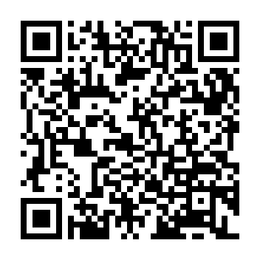
本様式は、インターネットから派遣依頼が利用できない場合に、FAXで依頼をするための様式です。 インターネットで派遣依頼をする場合には、右のQRコードから町田市ホームページにアクセスしてください。

 |  |  |  |  |  |  |  |  |  |  | 町田市ホームページQRコード
 |  |  |  |  |  |  |  | 申込日 |  |  | 年 | 月 |  | 日

 | 依 頼 者 | 名 前

 |  | 住 所 (所在地)

 |  | Ｆ Ａ Ｘ

 |  | 電子メール |  |  |  |  |  |  |  |  |  |  | （任意）

○ | 下記の用件のため、手話通訳者の派遣を依頼します。

 | 用件

 | 派遣日時 |  |  | 月 | 日 | ( | ） |  | 時 | 分 | ～ | 時 |  | 分

 | 待合せ時刻 |  |  |  |  |  |  | 時 |  | 分

 | 派遣場所 | 名称

 |  | 所在地

 | 待合せ場所

※ | 以下は記入しないでください。

通訳者氏名

受 付 印 |  |  | 受付番号

 | 障がい福祉課 FAX：050-3101-3638
 | （24時間自動受信ですが、担当者の処理は開庁日の8時30分～17時となります。

☆ | 手話通訳の派遣依頼は、原則として派遣日の4日前までに行ってください。
 | ※依頼日から派遣日までに土日祝日を挟む場合などに、通訳者の派遣ができないことがあります。

